Sheet2
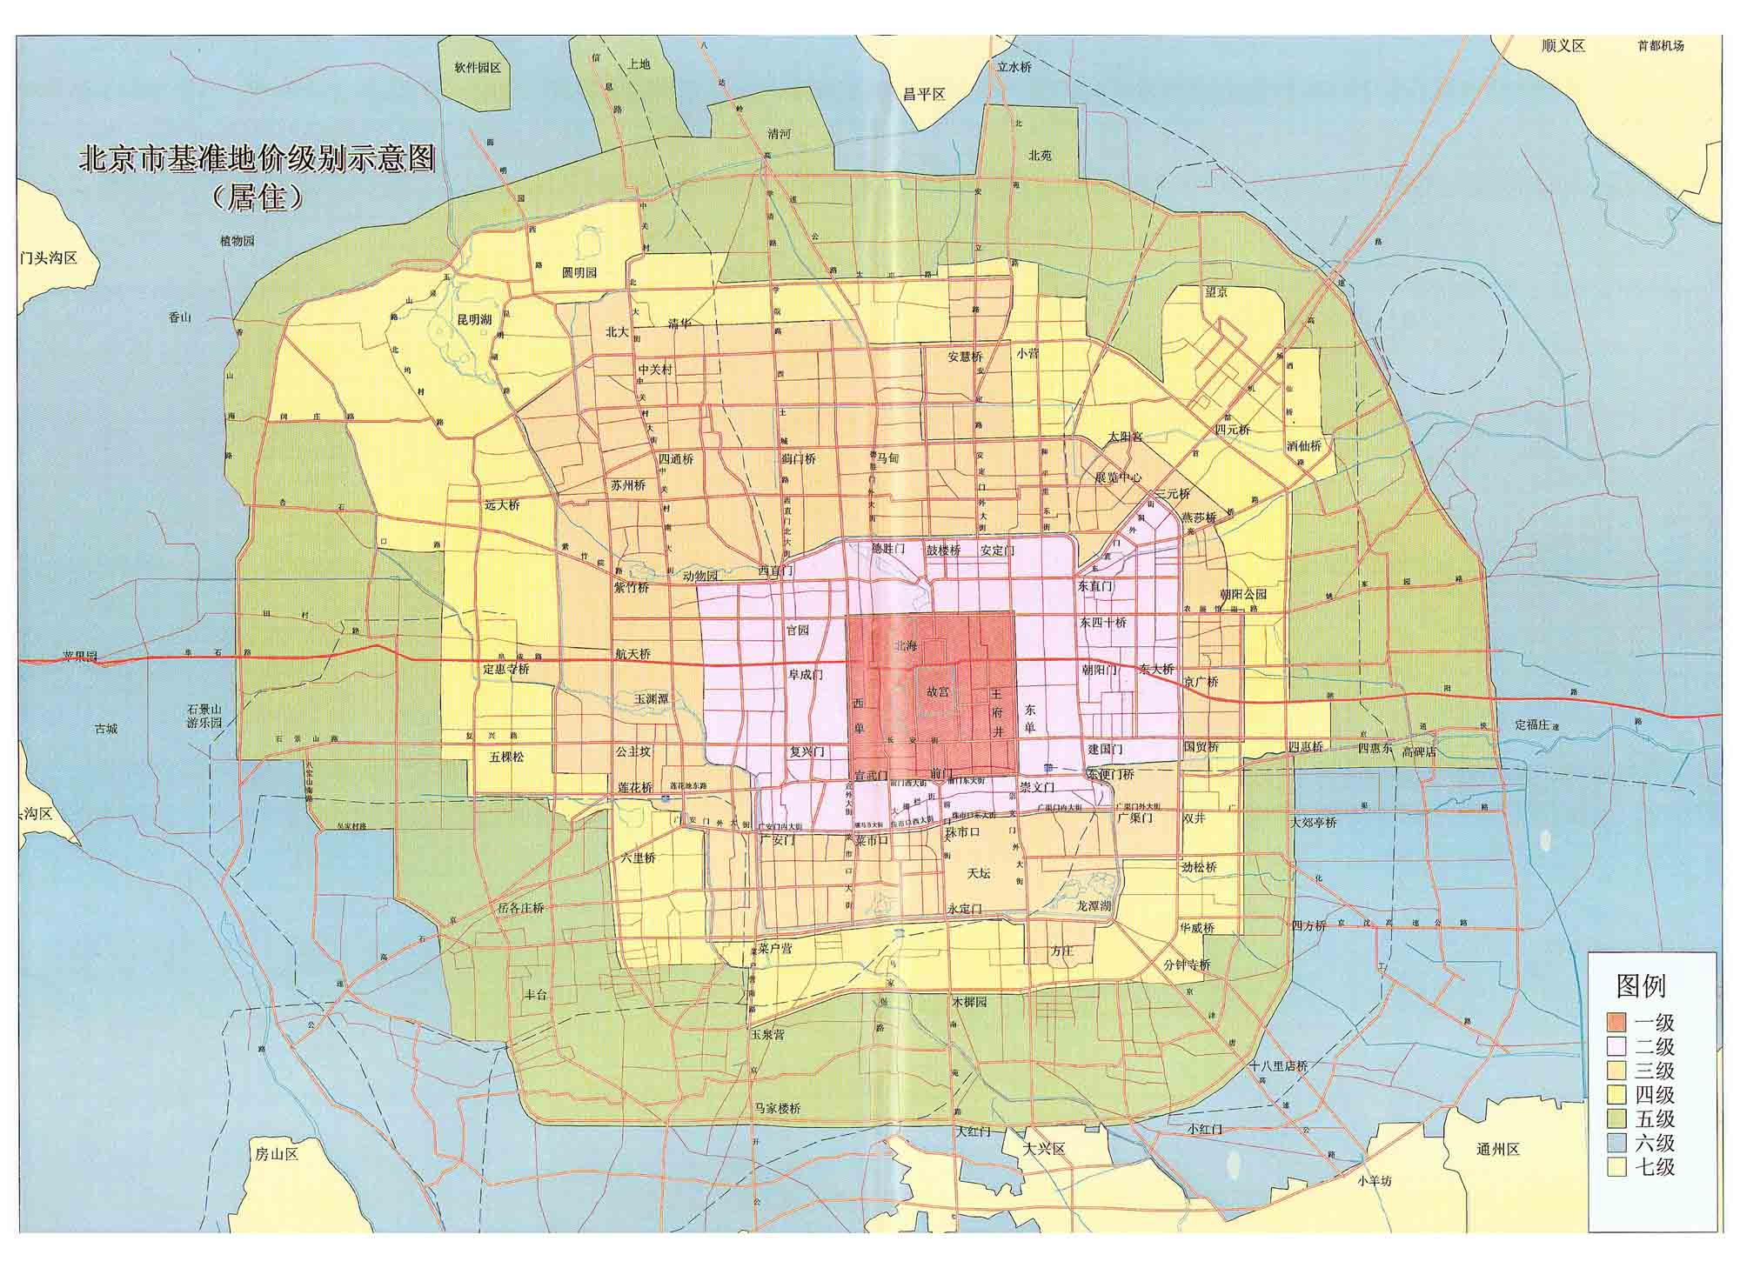

比较法案例
 |  |  |  |  |  |  |  |  |  |  |  |  | 评估日期 |  |  |  | 贷款机构 |  |  |  |  |  |  |  |  |  |  |  | 评估人电话 |  | 记录时间 | 康正代办 |  |  |  | 更改日期 |  |  |  |  |  |  |  |  |  |  |  |  |  |  |  |  | 评估通知单 | 仅限于抵押物
居住区名 | 楼号 | 单元 | 门牌号 | 面积M2 | 第几层 | 楼户型 | 单元住宅类型 | 成交总价 | 建面成交单价 | 评估总额 | 评估总额(万元) | 建面评估单价(元/M2) | 风险率 | 最高抵押额 | 大写 | 年 | 月 | 日 | 收费 | 资金管理中心 | 工行 | 评估人 | 工程进度 | 结论 | 备注 | 复核人 | 交付时间 | 评估月份 | 办公电话 | 移动电话 | 周次 | 编号 | 制作人 | 变更内容 | 年 | 月 | 日 | 更改内容 | 抵押注记 | 合同类型 | 合同特定编号 | 合同编号 | 出卖人 | 注册地址 | 营业执照注册号 | 法定代表人 | 邮政编码 | 联系电话 | 层高（米） | 交易日期 | 缺失备注 | 补充人 | 出具日期 | 释放清单出具日期 | 销售方式 | 交易情况 | 交易方式 | 价格内涵 | 评估套内单价 | 套内单价
炮局头条 | 30号楼 | 5单元 | 501号 | 78.75 | 5 | 三室一厅一卫一厨 | 复式、平层√、跃层、错层 | 445001 | 5650.80 | 44.39 | 443900 | 5638 | 5% | 42.17 | 421700 | 2004 | 1 | 5 | 2215 | 北京住房公积金管理中心东城第一管理部 |  | 苏海 | 现房 | 可抵押商品住宅 |  | 邹晓鸣 |  | 一 | 67641700 |  | 二 |  | 邓晓澜 | 出正式报告 |  |  |  |  |  | 买卖合同 |  |  | 张红秋 |  |  |  |  |  |  | 2003-11-12 | 二手房 | 陈颖 | 2003-11-25 |  | 现售 | 正常 | 中介 | 不含税费、出让金、中介费，含装修
安德路地兴居二巷、三巷间巷上嘉园 | 3座 | 12（实际11层）层 | 1202号 | 89.52 | 11 | 二室一厅一卫一厨 | 复式、平层√、跃层、错层 | 696466 | 7780.00 | 69.06 | 690600 | 7715 | 10% | 62.15 | 621500 | 2004 | 1 | 20 | 3450 | 北京住房公积金管理中心西城第二管理部 |  | 苏海 | 结构施工 | 可抵押商品住宅 |  | 邹晓鸣 | 2005-03-30 | 1 | 67641700 |  | 四 |  | 裴蓓 | 新增 |  |  |  |  |  | 合同 |  | 599007 | 北京中房万丰房地产开发有限公司 | 北京市密云县工业开发区A区大盛路58号 | 1100001387138（1-1） | 张文清 | 100500 | 84882462 | 2.80 | 2003-12-13 |  | 裴蓓 | 2003-12-29 |  | 预售 |  |  |  | 9689 | 9771
菊儿胡同21号院 | 311号（戊） |  |  | 88.36 | 1 | 二室一厅一卫一厨 | 复式、平层√、跃层、错层 | 606000 | 6858.00 | 58.19 | 581900 | 6586 | 5% | 55.28 | 552800 | 2004 | 3 | 2 | 2905 | 北京住房公积金管理中心东城第一管理部 |  | 吴薇 | 现房 | 可抵押商品住宅 |  |  |  | 三 | 82253558 |  | 五 |  | 吴薇 | 新增 |  |  |  |  |  | 合同 |  |  | 马昕 |  |  |  |  |  |  | 2004-02-18 |  | 吴薇 | 2004-02-25 |  |  |  |  |  | #DIV/0! | #DIV/0!
安德路地兴居二巷、三巷间巷上嘉园 | 3座 | 17（实际14层）层 | 1701（A1）号 | 64.63 | 14 | 一室一厅一卫一厨 | 复式、平层√、跃层、错层 | 486558 | 7528.00 | 48.23 | 482300 | 7463 | 10% | 43.40 | 434000 | 2004 | 1 | 20 | 2410 | 北京住房公积金管理中心东城第二管理部 |  | 苏海 | 结构施工 | 可抵押商品住宅 |  | 邹晓鸣 | 2005-03-30 | 1 | 67641700 |  | 四 |  | 裴蓓 | 新增 |  |  |  |  |  | 合同 |  | 599076 | 北京中房万丰房地产开发有限公司 | 北京市密云县工业开发区A区大盛路58号 | 1100001387138（1-1） | 张文清 | 100500 | 84882462 | 2.80 | 2004-01-11 |  | 裴蓓 | 2004-01-13 |  | 预售 |  |  |  | 9373 | 9455
香河园1号当代万国城 | 7幢 | 29层 | 04（D）号 | 69.98 | 25 | 一室一厅一卫一厨 | 复式、平层√、跃层、错层 | 730731 | 10442.00 | 72.56 | 725600 | 10369 | 10% | 65.30 | 653000 | 2004 | 2 | 5 | 3625 | 北京住房公积金管理中心东城第二管理部 |  | 苏海 | 内外装修 | 可抵押商品住宅 |  | 邹晓鸣 | 2004-06-30 | 2 | 67641700 |  | 一 |  | 裴蓓 | 新增 |  |  |  |  |  | 合同 |  | 302073 | 北京当代鸿运房地产经营开发有限公司 | 北京市平谷县兴谷经济开发区3号楼308室 | 1100001168143 | 张雷 |  |  | 2.90 | 2003-12-25 | 联系电话、邮政编码 | 裴蓓 | 2003-11-10 |  | 预售 |  |  |  | 13714 | 13811
安德路地兴居二巷、三巷间巷上嘉园 | 3座 | 20（实际17层）层 | 2001A1号 | 64.63 | 17 | 一室一厅一卫一厨 | 复式、平层√、跃层、错层 | 502304 | 7772.00 | 49.80 | 498000 | 7706 | 10% | 44.82 | 448200 | 2004 | 2 | 9 | 2490 | 北京住房公积金管理中心东城第二管理部 |  | 苏海 | 结构施工 | 可抵押商品住宅 |  | 邹晓鸣 | 2005-03-30 | 2 | 67641700 |  | 二 |  | 裴蓓 | 新增 |  |  |  |  |  | 合同 |  | 599055 | 北京中房万丰房地产开发有限公司 | 北京市密云县工业开发区A区大盛路58号 | 1100001387138（1-1） | 张文清 | 100500 | 84882462 | 2.80 | 2004-02-01 |  | 周婷婷 | 2004-02-06 |  | 预售 |  |  |  | 9678 | 9761
菊儿胡同21号院 | 311号（戊） |  |  | 78.27 | 1 | 二室一厅一卫一厨 | 复式、平层√、跃层、错层 | 606000 | 7742.00 | 58.19 | 581900 | 7435 | 5% | 55.28 | 552800 | 2004 | 3 | 25 | 2905 | 北京住房公积金管理中心东城第一管理部 |  | 吴薇 | 现房 | 可抵押商品住宅 |  |  |  | 三 | 82253558 |  | 四 |  | 邓晓澜 | 出正式报告 |  |  |  |  |  | 合同 |  |  | 马昕 |  |  |  |  |  |  | 2004-02-18 |  | 吴薇 | 2004-02-25 |  |  |  |  | 含10.09平方米小院面积 | #DIV/0! | #DIV/0!
和平里东街民旺胡同一、二、三巷强佑家园 | 5#（29#）座 | 3层 | G（*207）号 | 152.36 | 3 | 三室二厅二卫一厨 | 复式、平层√、跃层、错层 | 1335902 | 8768.00 | 133.01 | 1330100 | 8730 | 5% | 126.35 | 1263500 | 2004 | 4 | 23 | 5825 | 北京住房公积金管理中心东城第二管理部 |  | 苏海 | 现房 | 可抵押商品住宅 |  | 邹晓鸣 |  | 4 | 67641700 |  | 四 |  | 裴蓓 | 新增 |  |  |  |  |  | 合同 |  | 322292 | 北京强佑房地产开发公司 | 北京市平谷县山东庄 | 1102261823958 | 李小波 | 100081 | 62110191 | 2.80 | 2003-12-25 |  | 裴蓓 | 2004-01-07 |  | 预售 |  |  |  | 10881 | 10929
和平里六区20号楼 |  |  | 16-6号 | 61.49 | 16 | 二室一厅一卫一厨 | 复式、平层√、跃层、错层 | 380000 | 6180.00 | 33.81 | 338100 | 5500 | 5% | 32.11 | 321100 | 2004 | 3 | 26 | 1690 | 北京住房公积金管理中心东城第一管理部 |  | 吴薇 | 现房 | 可抵押商品住宅 |  | 吴薇 |  | 三 | 82253558 |  | 四 |  | 杨红英 | 新增 |  |  |  |  |  | 二手房 |  |  | 冯铁峰 |  |  |  |  |  |  | 2004-01-16 |  | 杨红英 | 2004-03-11 |  |  | 正常 | 双方 |  | #DIV/0! | #DIV/0!
和平里六区20号楼 |  |  | 16-6号 | 61.49 | 16 | 二室一厅一卫一厨 | 复式、平层√、跃层、错层 | 380000 | 6180.00 | 33.81 | 338100 | 5500 | 5% | 32.11 | 321100 | 2004 | 3 | 26 | 1690 | 北京住房公积金管理中心东城第一管理部 |  | 吴薇 | 现房 | 可抵押商品住宅 |  | 吴薇 |  | 三 | 82253558 |  | 四 |  | 杨红英 | 新增 |  |  |  |  |  | 二手房 |  |  | 冯铁峰 |  |  |  |  |  |  | 2004-01-16 |  | 杨红英 | 2004-03-11 |  |  | 正常 | 双方
青年沟路 | 4号楼 | 7单元 | 401号 | 78.40 | 4 | 二室二厅一卫一厨 | 复式、平层√、跃层、错层 | 388000 | 4949.00 | 39.57 | 395700 | 5048 | 5% | 37.59 | 375900 | 2004 | 4 | 27 | 1975 | 北京住房公积金管理中心东城第一管理部 |  | 吴薇 | 现房 | 可抵押商品住宅 |  |  |  | 四 | 82253558 |  | 四 |  | 吴薇 | 新增 |  |  |  |  |  | 二手房 |  |  | 徐敬华 |  |  |  |  |  |  | 2004-04-11 |  | 吴薇 | 2004-04-20 |  |  | 正常 | 双方 | 不含税费 | #DIV/0! | #DIV/0!
东城区候位胡同10号院 | 1号楼 | 4层 | 4号 | 54.81 |  | 二室一厅一卫一厨 | 复式、平层√、跃层、错层 | 450000 | 8210.00 | 33.89 | 338900 | 6185 | 5% | 32.19 | 321900 | 2004 | 6 | 8 | 1690 | 北京住房公积金管理中心东城第一管理部 |  | 苏海 | 现房 | 可抵押商品住宅 |  | 邹晓鸣 |  | 六 | 67641700 |  | 二 |  | 邓晓澜 | 新增 |  |  |  |  |  | 买卖协议 |  |  |  |  |  |  |  |  |  | 2004-04-23 | 二手房 | 陈颖 | 2004-06-03 |  | 现售 |  |  |  | #DIV/0! | #DIV/0!
前门东大街 | 7号东塔楼 |  | 1207号 | 66.47 | 12 | 二室一厅一卫一厨 | 复式、平层√、跃层、错层 | 430000 | 6469.00 | 42.46 | 424600 | 6389 | 5% | 40.33 | 403300 | 2004 | 6 | 17 | 2120 | 北京住房公积金管理中心东城第一管理部 |  | 苏海 | 现房 | 可抵押商品住宅 |  | 邹晓鸣 |  | 六 | 67641700 |  | 三 |  | 邓晓澜 | 新增 |  |  |  |  |  | 合同 |  |  | 孟宪培 |  |  |  |  |  |  | 2004-04-22 |  | 邓晓澜 | 2004-06-10 |  |  | 正常交易 | 双方 | 不含税费、出让金
铜厂子 | 46号楼 | 2单元 | 401号 | 49.69 | 4 | 二室一厅一卫一厨 | 复式、平层√、跃层、错层 | 248450 | 5000 | 23.97 | 239700 | 4825 | 10% | 21.57 | 215700 | 2003 | 4 | 28 | 1195 | 北京市住房资金管理中心东城区分中心 |  | 魏伯欣 | 现房 | 可抵押商品住宅 |  | 吴薇 |  | 4 | 64256608 |  |  |  | 吴薇 | 新增 |  |  |  |  |  | 二手房 |  |  |  |  |  |  |  |  |  | 2003-03-11 |  | 吴薇 | 2003-01-22
东中街40号元嘉国际公寓 | 1号楼(A)座 | 7层 | B20号 | 50.97 | 7 | 一室一卫一厨 | 复式、平层√、跃层、错层 | 535950 | 10515 | 53.21 | 532100 | 10440 | 10% | 47.88 | 478800 | 2003 | 1 | 21 | 2660 | 北京市住房资金管理中心朝阳区分中心 |  | 苏海 | 封顶 | 可抵押商品住宅 |  | 李晶 | 2003-06-30 | 一 | 67641700 |  | 四 |  | 裴蓓 | 新增 |  |  |  |  |  | 合同 | W | 227116 | 北京三元嘉铭房地产开发有限公司 | 平谷县兴谷经济开发区 | 1102261142277 | 王发兴 | 101200 | 64150336 | 2.80 | 2002-12-18 |  | 宋宇 | 2003-01-01
和平里东街民旺胡同一、二、三巷强佑家园 | 3#A座 | 17层 | J号 | 57.79 | 17 | 一室一卫一厨 | 复式、平层√、跃层、错层 | 458910 | 7941 | 45.50 | 455000 | 7875 | 10% | 40.95 | 409500 | 2003 | 2 | 20 | 2275 | 北京市住房资金管理中心朝阳区分中心 |  | 苏海 | 封顶 | 可抵押商品住宅 |  | 李晶 | 2003-03-31 | 2 | 67641700 |  | 三 |  | 裴蓓 | 新增 |  |  |  |  |  | 合同 | N | 235885 | 北京强佑房地产开发公司 | 北京市平谷县山东庄 | 1102261823958 | 李小波 | 100081 | 62110191 | 2.80 | 2003-01-19 |  | 裴蓓 | 2003-01-29 |  | 预售
花园东巷29号安馨园 | 1幢 | 1单元 | 502号 | 147.37 | 5 | 二室二厅二卫一厨 | 复式、平层√、跃层、错层 | 1091385 | 7405.75 | 108.19 | 1081900 | 7342 | 10% | 97.37 | 973700 | 2003 | 4 | 18 | 5200 | 北京市住房资金管理中心 |  | 苏海 | 基本完工 | 可抵押商品住宅 |  | 邹晓鸣 | 2003-05-31 | 4 | 67641700 |  | 三 | 2003-3-D1-01812 | 宋宇 | 新增 |  |  |  |  |  | 合同 | N | 254807 | 北京市公交房地产开发公司 | 北京市海淀区紫竹院路乙32号 | 08220560 | 郭长宝 | 100044 | 68460380 | 2.70 | 2003-03-30 |  | 宋宇 | 2003-04-17 |  | 预售
东交民巷32号 | 4号楼 | 7门 | 705号 | 49.14 | 2 | 二室一厅一卫一厨 | 复式、平层√、跃层、错层 | 270024 | 5495 | 26.68 | 266800 | 5430 | 10% | 24.01 | 240100 | 2003 | 7 | 2 | 1330 | 北京市住房资金管理中心东城区分中心 |  | 苏海 | 现房 | 可抵押商品住宅 |  | 邹晓鸣 |  | 七 | 67641700 |  | 一 |  | 邓晓澜 | 出正式报告 |  |  |  |  |  | 资质合同 |  |  | 王巧英 |  |  |  |  |  |  | 2003-03-17 |  | 李晶 | 2003-04-16 |  | 个人产权证未办
工人体育场北路40号楼 | 40 |  | 3门1号 | 64.67 | 3 | 二室一厅一卫一厨 | 复式、平层√、跃层、错层 | 323479 | 5002 | 32.63 | 326300 | 5046 | 5% | 30.99 | 309900 | 2003 | 7 | 22 | 1630 | 北京市住房资金管理中心东城区分中心 |  | 苏海 | 现房 | 可抵押商品住宅 |  | 邹晓鸣 |  | 7 | 67641700 |  | 四 |  | 李晶 | 新增 |  |  |  |  |  | 合同 |  |  | 范树仁 |  |  |  |  | 62980898 |  | 2003-07-11 |  | 李晶 | 2003-05-27 |  | 现售 | 正常 | 二手房 | 不含出让金及税费
隆福寺金隆基大厦 |  | 11层 | 11A-7号 | 45.11 | 11 | 一室一卫 | 复式、平层√、跃层、错层 | 556973.17 | 12347 | 55.2 | 552000 | 12238 | 0.05 | 52.44 | 524400 | 2003 | 7 | 29 | 2760 | 北京市住房资金管理中心 |  | 苏海 | 现房 | 可抵押商品住宅 |  | 邹晓鸣 | 37669 | 7 | 67641700 |  | 五 |  | 陈颖 | 新增 |  |  |  |  |  | 合同 |  | 272127 | 北京金鸿房地产开发有限公司 | 北京市东城区东四六条17号 |  | 朱元更 | 100010 | 84095118 | 3.00 | 2003-02-17 | 合同特定编号 | 陈颖 | 2003-07-21 |  | 现售
安外花园 | 11号楼 | 3单元 | 501号 | 58.03 | 5 | 二室一厅一卫一厨 | 复式、平层√、跃层、错层 | 330016.61 | 5687 | 32.72 | 327200 | 4431 | 5% | 31.08 | 310800 | 2003 | 10 | 21 | 1635 | 北京住房公积金管理中心东城第一管理部 |  | 吴薇 | 现房 | 可抵押商品住宅 |  | 邹晓鸣 |  | 十 | 67641700 |  | 三 |  | 邓晓澜 | 出正式报告 |  |  |  |  |  | 二手房 |  |  | 张伯玉 |  |  |  |  |  |  | 2003-08-08 |  | 吴薇 | 2003-09-18 |  | 现售 | 正常 | 中介 | 含出让金
和平里七区29号楼 |  | 6单元 | 2号 | 36.91 | 1 | 一室一卫一厨 | 复式、平层√、跃层、错层 | 224007 | 6069 | 18.33 | 183300 | 4968 | 5% | 17.41 | 174100 | 2003 | 9 | 26 | 915 | 北京住房公积金管理中心东城第一管理部 |  | 魏伯欣 | 现房 | 可抵押商品住宅 |  | 吴薇 |  | 九 | 82253558 |  | 五 |  | 魏伯欣 | 新增 |  |  |  |  |  | 二手房 |  |  | 尹茹意 |  |  |  |  |  |  | 2003-06-05 |  | 魏伯欣 | 2003-09-24
东直门内北小街东侧华冠丽景嘉园 | 4（5）幢 | 5单元 | 522号 | 146.97 | 2 | 三室二厅二卫一厨 | 复式、平层√、跃层、错层 | 1175760 | 8000 | 116.66 | 1166600 | 7938 | 10% | 104.99 | 1049900 | 2003 | 11 | 13 | 5415 | 北京住房公积金管理中心方庄管理部 |  | 苏海 | 竣工待验收 | 可抵押商品住宅 |  | 邹晓鸣 | 2003-10-27 | 十一 | 67641700 |  | 二 |  | 裴蓓 | 变更 | 2003 | 11 | 17 | 楼号 |  | 合同 |  | 575244 | 北京市泰安房地产开发有限公司 | 北京市东城区东不压桥胡同35号迤北 | 1100001113876 | 郭培华 | 100010 | 84050605 | 2.80 | 2003-09-27 |  | 周婷婷 | 2003-11-03 |  | 预售
朝内大街南侧俊景苑 | C座 | 7单元 | 302号 | 53.84 | 3 | 一室一厅一卫一厨 | 复式、平层√、跃层、错层 | 530001 | 9844 | 52.70 | 527000 | 9790 | 10% | 47.43 | 474300 | 2003 | 11 | 28 | 2635 | 北京住房公积金管理中心东城第二管理部 |  | 苏海 | 结构施工 | 可抵押商品住宅 |  | 邹晓鸣 | 2004-08-30 | 十一 | 67641700 |  | 四 |  | 裴蓓 | 新增 |  |  |  |  |  | 合同 |  | 165280 | 北京亿洋星城房地产开发有限公司 | 北京市东城区育群胡同21号 | 企作京总字第010200号 | 唐岳 | 100010 | 65267938 | 2.85 | 2003-09-24 |  | 周婷婷 | 2003-09-18 | 2003-11-24 | 预售

